Tong hop tinhtrang Ko AT
Công ty TNHH Kim May Organ (Việt Nam)
Ban an toàn ONV

安全パトロール実施件数 (TÌNH TRẠNG KHÔNG AN TOÀN NĂM 2026-2027)

I. Số liệu kiểm tra tổng (định kỳ hằng tháng + hằng ngày)
工場 | 2026年度累計 (01/04/2026~31/03/2027) |  |  | 4月 |  |  | 5月 |  |  | 6月 |  |  | 7月 |  |  | 8月 |  |  | 9月 |  |  | 10月 |  |  | 11月 |  |  | 12月 |  |  | 1月 |  |  | 2月 |  |  | 3月 |  |  | 9月 |  |  | 10月 |  |  | 11月 |  |  | 12月 |  |  | 01月 |  |  | 02月 |  |  | 03月 |  |  | 今週合計 (13/04 ~ 19/04/2025)
 | Số vụ không an toàn | Đã khắc phục | Chưa khắc phục | Số vụ không an toàn | Đã khắc phục | Chưa khắc phục | Số vụ không an toàn | Đã khắc phục | Chưa khắc phục | Số vụ không an toàn | Đã khắc phục | Chưa khắc phục | Số vụ không an toàn | Đã khắc phục | Chưa khắc phục | Số vụ không an toàn | Đã khắc phục | Chưa khắc phục | Số vụ không an toàn | Đã khắc phục | Chưa khắc phục | Số vụ không an toàn | Đã khắc phục | Chưa khắc phục | Số vụ không an toàn | Đã khắc phục | Chưa khắc phục | Số vụ không an toàn | Đã khắc phục | Chưa khắc phục | Số vụ không an toàn | Đã khắc phục | Chưa khắc phục | Số vụ không an toàn | Đã khắc phục | Chưa khắc phục | Số vụ không an toàn | Đã khắc phục | Chưa khắc phục | Số vụ không an toàn | Đã khắc phục | Chưa khắc phục | Số vụ không an toàn | Đã khắc phục | Chưa khắc phục | Số vụ không an toàn | Đã khắc phục | Chưa khắc phục | Số vụ không an toàn | Đã khắc phục | Chưa khắc phục | Số vụ không an toàn | Đã khắc phục | Chưa khắc phục | Số vụ không an toàn | Đã khắc phục | Chưa khắc phục | Số vụ không an toàn | Đã khắc phục | Chưa khắc phục | Số vụ không an toàn | Đã khắc phục | Chưa khắc phục
ミシン 家庭針 | 3 | 0 | 3 | 3 | 0 | 3 |  |  |  |  |  |  |  |  |  |  |  |  |  |  |  |  |  |  |  |  |  |  |  |  |  |  |  |  |  |  |  |  |  |  |  |  |  |  |  |  |  |  |  |  |  |  |  |  |  |  |  |  |  |  | 3 | 0 | 3
ミシン 工業針 X1 | 2 | 1 | 1 | 2 | 1 | 1 |  |  |  |  |  |  |  |  |  |  |  |  |  |  |  |  |  |  |  |  |  |  |  |  |  |  |  |  |  |  |  |  |  |  |  |  |  |  |  |  |  |  |  |  |  |  |  |  |  |  |  |  |  |  | 1 | 0 | 1
ミシン 工業針 X2 | 1 | 0 | 1 | 1 | 0 | 1 |  |  |  |  |  |  |  |  |  |  |  |  |  |  |  |  |  |  |  |  |  |  |  |  |  |  |  |  |  |  |  |  |  |  |  |  |  |  |  |  |  |  |  |  |  |  |  |  |  |  |  |  |  |  | 1 | 0 | 1
ミシン 工業針 X3 | 1 | 0 | 1 | 1 | 0 | 1 |  |  |  |  |  |  |  |  |  |  |  |  |  |  |  |  |  |  |  |  |  |  |  |  |  |  |  |  |  |  |  |  |  |  |  |  |  |  |  |  |  |  |  |  |  |  |  |  |  |  |  |  |  |  | 1 | 0 | 1
メリヤス A | 1 | 0 | 1 | 1 | 0 | 1 |  |  |  |  |  |  |  |  |  |  |  |  |  |  |  |  |  |  |  |  |  |  |  |  |  |  |  |  |  |  |  |  |  |  |  |  |  |  |  |  |  |  |  |  |  |  |  |  |  |  |  |  |  |  | 1 | 0 | 1
メリヤス B | 1 | 0 | 1 | 1 | 0 | 1 |  |  |  |  |  |  |  |  |  |  |  |  |  |  |  |  |  |  |  |  |  |  |  |  |  |  |  |  |  |  |  |  |  |  |  |  |  |  |  |  |  |  |  |  |  |  |  |  |  |  |  |  |  |  | 1 | 0 | 1
電子 | 0 | 0 | 0
品質保証 (QLCL) | 0 | 0 | 0
技術推進 (XTKT) | 3 | 0 | 3 | 3 | 0 | 3 |  |  |  |  |  |  |  |  |  |  |  |  |  |  |  |  |  |  |  |  |  |  |  |  |  |  |  |  |  |  |  |  |  |  |  |  |  |  |  |  |  |  |  |  |  |  |  |  |  |  |  |  |  |  | 2 | 0 | 2
生産統括 (CTSX) | 0 | 0 | 0
経営 (QLKD) | 0 | 0 | 0
合計 | 12 | 1 | 11 | 12 | 1 | 11 | 0 | 0 | 0 | 0 | 0 | 0 | 0 | 0 | 0 | 0 | 0 | 0 | 0 | 0 | 0 | 0 | 0 | 0 | 0 | 0 | 0 | 0 | 0 | 0 | 0 | 0 | 0 | 0 | 0 | 0 | 0 | 0 | 0 | 0 | 0 | 0 | 0 | 0 | 0 | 0 | 0 | 0 | 0 | 0 | 0 | 0 | 0 | 0 | 0 | 0 | 0 | 0 | 0 | 0 | 10 | 0 | 10

II. Số liệu kiểm tra định kỳ hằng tháng
工場 | 2026年度累計 (01/04/2026~31/03/2027) |  |  | 4月 |  |  | 5月 |  |  | 6月 |  |  | 7月 |  |  | 8月 |  |  | 9月 |  |  | 10月 |  |  | 11月 |  |  | 12月 |  |  | 1月 |  |  | 2月 |  |  | 3月 |  |  | 9月 |  |  | 10月 |  |  | 11月 |  |  | 12月 |  |  | 01月 |  |  | 02月 |  |  | 02月 |  |  | 今週合計 (13/04 ~ 19/04/2025)
 | Số vụ không an toàn | Đã khắc phục | Chưa khắc phục | Số vụ không an toàn | Đã khắc phục | Chưa khắc phục | Số vụ không an toàn | Đã khắc phục | Chưa khắc phục | Số vụ không an toàn | Đã khắc phục | Chưa khắc phục | Số vụ không an toàn | Đã khắc phục | Chưa khắc phục | Số vụ không an toàn | Đã khắc phục | Chưa khắc phục | Số vụ không an toàn | Đã khắc phục | Chưa khắc phục | Số vụ không an toàn | Đã khắc phục | Chưa khắc phục | Số vụ không an toàn | Đã khắc phục | Chưa khắc phục | Số vụ không an toàn | Đã khắc phục | Chưa khắc phục | Số vụ không an toàn | Đã khắc phục | Chưa khắc phục | Số vụ không an toàn | Đã khắc phục | Chưa khắc phục | Số vụ không an toàn | Đã khắc phục | Chưa khắc phục | Số vụ không an toàn | Đã khắc phục | Chưa khắc phục | Số vụ không an toàn | Đã khắc phục | Chưa khắc phục | Số vụ không an toàn | Đã khắc phục | Chưa khắc phục | Số vụ không an toàn | Đã khắc phục | Chưa khắc phục | Số vụ không an toàn | Đã khắc phục | Chưa khắc phục | Số vụ không an toàn | Đã khắc phục | Chưa khắc phục | Số vụ không an toàn | Đã khắc phục | Chưa khắc phục | Số vụ không an toàn | Đã khắc phục | Chưa khắc phục
ミシン 家庭針 | 3 | 0 | 3 | 3 | 0 | 3
ミシン 工業針 X1 | 1 | 0 | 1 | 1 | 0 | 1
ミシン 工業針 X2 | 1 | 0 | 1 | 1 | 0 | 1
ミシン 工業針 X3 | 1 | 0 | 1 | 1 | 0 | 1
メリヤス A | 1 | 0 | 1 | 1 | 0 | 1
メリヤス B | 1 | 0 | 1 | 1 | 0 | 1
電子 | 0 | 0 | 0
品質保証 (QLCL) | 0 | 0 | 0
技術推進 (XTKT) | 2 | 0 | 2 | 2 | 0 | 2
生産統括 (CTSX) | 0 | 0 | 0
経営 (QLKD) | 0 | 0 | 0
合計 | 10 | 0 | 10 | 10 | 0 | 10 | 0 | 0 | 0 | 0 | 0 | 0 | 0 | 0 | 0 | 0 | 0 | 0 | 0 | 0 | 0 | 0 | 0 | 0 | 0 | 0 | 0 | 0 | 0 | 0 | 0 | 0 | 0 | 0 | 0 | 0 | 0 | 0 | 0 | 0 | 0 | 0 | 0 | 0 | 0 | 0 | 0 | 0 | 0 | 0 | 0 | 0 | 0 | 0 | 0 | 0 | 0 | 0 | 0 | 0 | 0 | 0 | 0

III. Số liệu kiểm tra hằng ngày
工場 | 2026年度累計 (01/04/2026~31/03/2027) |  |  | 4月 |  |  | 5月 |  |  | 6月 |  |  | 7月 |  |  | 8月 |  |  | 9月 |  |  | 10月 |  |  | 11月 |  |  | 12月 |  |  | 1月 |  |  | 2月 |  |  | 3月 |  |  | 9月 |  |  | 10月 |  |  | 11月 |  |  | 12月 |  |  | 01月 |  |  | 02月 |  |  | 02月 |  |  | 今週合計 (13/04 ~ 19/04/2025)
 | Số vụ không an toàn | Đã khắc phục | Chưa khắc phục | Số vụ không an toàn | Đã khắc phục | Chưa khắc phục | Số vụ không an toàn | Đã khắc phục | Chưa khắc phục | Số vụ không an toàn | Đã khắc phục | Chưa khắc phục | Số vụ không an toàn | Đã khắc phục | Chưa khắc phục | Số vụ không an toàn | Đã khắc phục | Chưa khắc phục | Số vụ không an toàn | Đã khắc phục | Chưa khắc phục | Số vụ không an toàn | Đã khắc phục | Chưa khắc phục | Số vụ không an toàn | Đã khắc phục | Chưa khắc phục | Số vụ không an toàn | Đã khắc phục | Chưa khắc phục | Số vụ không an toàn | Đã khắc phục | Chưa khắc phục | Số vụ không an toàn | Đã khắc phục | Chưa khắc phục | Số vụ không an toàn | Đã khắc phục | Chưa khắc phục | Số vụ không an toàn | Đã khắc phục | Chưa khắc phục | Số vụ không an toàn | Đã khắc phục | Chưa khắc phục | Số vụ không an toàn | Đã khắc phục | Chưa khắc phục | Số vụ không an toàn | Đã khắc phục | Chưa khắc phục | Số vụ không an toàn | Đã khắc phục | Chưa khắc phục | Số vụ không an toàn | Đã khắc phục | Chưa khắc phục | Số vụ không an toàn | Đã khắc phục | Chưa khắc phục | Số vụ không an toàn | Đã khắc phục | Chưa khắc phục
ミシン 家庭針 | 0 | 0 | 0
ミシン 工業針 X1 | 1 | 1 | 0 | 1 | 1 | 0 |  |  |  |  |  |  |  |  |  |  |  |  |  |  |  |  |  |  |  |  |  |  |  |  |  |  |  |  |  |  |  |  |  |  |  |  |  |  |  |  |  |  |  |  |  |  |  |  |  |  |  |  |  |  | 1 | 0 | 1
ミシン 工業針 X2 | 0 | 0 | 0
ミシン 工業針 X3 | 0 | 0 | 0
メリヤス A | 0 | 0 | 0
メリヤス B | 0 | 0 | 0
電子 | 0 | 0 | 0
品質保証 (QLCL) | 0 | 0 | 0
技術推進 (XTKT) | 1 | 0 | 1 | 1 | 0 | 1
生産統括 (CTSX) | 0 | 0 | 0
経営 (QLKD) | 0 | 0 | 0
合計 | 2 | 1 | 1 | 2 | 1 | 1 | 0 | 0 | 0 | 0 | 0 | 0 | 0 | 0 | 0 | 0 | 0 | 0 | 0 | 0 | 0 | 0 | 0 | 0 | 0 | 0 | 0 | 0 | 0 | 0 | 0 | 0 | 0 | 0 | 0 | 0 | 0 | 0 | 0 | 0 | 0 | 0 | 0 | 0 | 0 | 0 | 0 | 0 | 0 | 0 | 0 | 0 | 0 | 0 | 0 | 0 | 0 | 0 | 0 | 0 | 1 | 0 | 1

BIỂU ĐỒ TỔNG HỢP TÌNH TRẠNG KHÔNG AN TOÀN NĂM 2026-2027

BIỂU ĐỒ CHI TIẾT TÌNH TRẠNG KHÔNG AN TOÀN NĂM 2026-2027

KGD
Công ty TNHH Kim May Organ (Việt Nam) |  |  |  |  |  | Ngày kiểm tra: 01/04/2026 ~ 31/03/2027
Ban an toàn ONV

TỔNG HỢP BÁO CÁO TÌNH TRẠNG KHÔNG AN TOÀN KGĐ THÁNG 04/2026~03/2027

Tổng số |  |  |  |  | Tình trạng không an toàn | Đã khắc phục | Chưa khắc phục
 |  |  |  |  | 3 | 0 | 3
Stt | NM/BP | Công đoạn | Ngày phát hiện | Tình trạng không an toàn | Hình ảnh không đạt | Hình ảnh khắc phục | Ngày hoàn tất | Kỳ hạn | Phân loại Ktra định kỳ-Hằng ngày
1 | KGĐ | Mekki | 2026-04-14 | Chân đế bằng sắt trong môi trường nhiều nước dễ xảy ra hư hỏng, bị điện giật cho nhân viên | 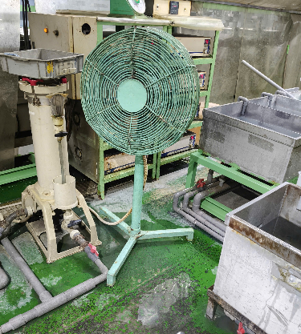 | Chưa khắc phục |  | 2026-04-30 | Định kỳ
1 | KGĐ | Shisen | 2026-04-14 | Đơn vị bên ngoài lắp tạm dây điện giăng ngang khu vực máy công cụ, cản trở công việc và không an toàn thoát hiểm khi có sự cố | 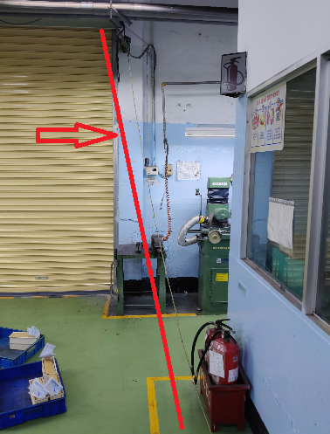 | Chưa khắc phục |  | 2026-04-30 | Định kỳ
3 | KGĐ | Hiratori | 2026-04-14 | Nhân viên chỉnh máy không đeo kính bảo hộ theo quy định | 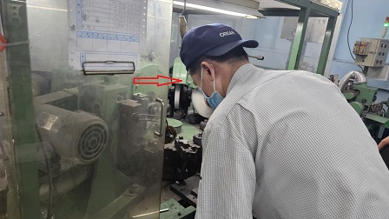 | Chưa khắc phục |  | 2026-04-25 | Định kỳ

 |  |  |  |  | 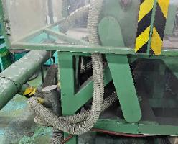 | 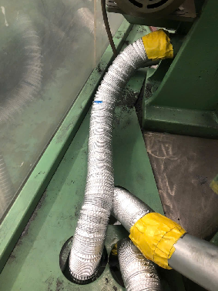
 |  |  |  |  | 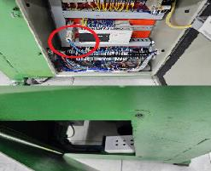 | 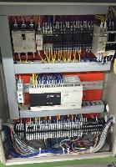

KCN1
Công ty TNHH Kim May Organ (Việt Nam) |  |  |  |  |  | Ngày kiểm tra: 01/04/2026 ~ 31/03/2027
Ban an toàn ONV

TỔNG HỢP BÁO CÁO TÌNH TRẠNG KHÔNG AN TOÀN KCN1 THÁNG 04/2026~03/2027

Tổng số |  |  |  |  | Tình trạng không an toàn | Đã khắc phục | Chưa khắc phục
 |  |  |  |  | 2 | 1 | 1
Stt | NM/BP | Công đoạn | Ngày phát hiện | Tình trạng không an toàn | Hình ảnh không đạt | Hình ảnh khắc phục | Ngày hoàn tất | Kỳ hạn | Phân loại Ktra định kỳ-Hằng ngày
1 | KCN1 | Mimisuri | 2026-04-11 | Máy hút bụi bị nhiễm điện làm giật nhân viên | 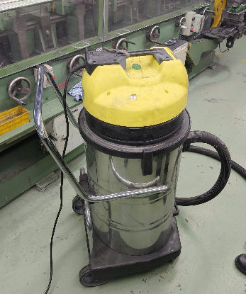 | 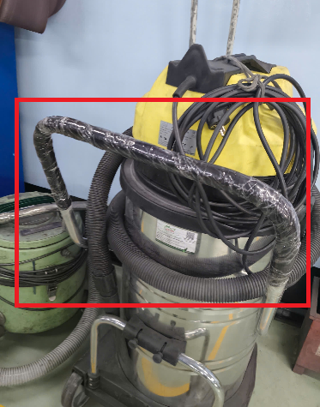 | 2026-04-17 | 2026-04-17 | Hằng ngày
2 | KCN1 | Shisen | 2026-04-17 | Motor cánh quạt bám đầy bụi, dây điện nối không đảm bảo an toàn | 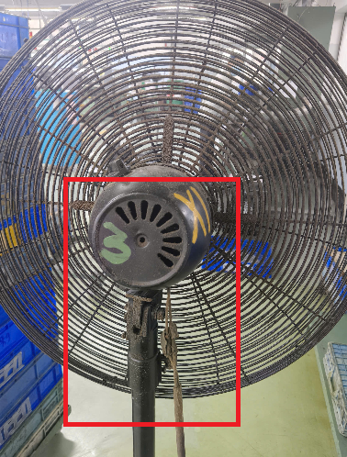 | Chưa khắc phục |  | 2026-04-30 | Định kỳ

KCN2
Công ty TNHH Kim May Organ (Việt Nam) |  |  |  |  |  | Ngày kiểm tra: 01/04/2026 ~ 31/03/2027
Ban an toàn ONV

TỔNG HỢP BÁO CÁO TÌNH TRẠNG KHÔNG AN TOÀN KCN2 THÁNG 04/2026~03/2027

Tổng số |  |  |  |  | Tình trạng không an toàn | Đã khắc phục | Chưa khắc phục
 |  |  |  |  | 1 | 0 | 1
Stt | NM/BP | Công đoạn | Ngày phát hiện | Tình trạng không an toàn | Hình ảnh không đạt | Hình ảnh khắc phục | Ngày hoàn tất | Kỳ hạn | Phân loại Ktra định kỳ-Hằng ngày
1 | KCN2 | Mimisuri | 2026-04-17 | Máy sentou (BRU-024) xilanh bị hư | 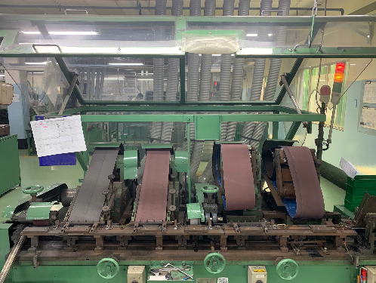 | Chưa khắc phục |  | 2026-04-30 | Định kỳ

KCN3
Công ty TNHH Kim May Organ (Việt Nam) |  |  |  |  |  | Ngày kiểm tra: 01/04/2026 ~ 31/03/2027
Ban an toàn ONV

TỔNG HỢP BÁO CÁO TÌNH TRẠNG KHÔNG AN TOÀN KCN3 THÁNG 04/2026~03/2027

Tổng số |  |  |  |  | Tình trạng không an toàn | Đã khắc phục | Chưa khắc phục
 |  |  |  |  | 1 | 0 | 1
Stt | NM/BP | Công đoạn | Ngày phát hiện | Tình trạng không an toàn | Hình ảnh không đạt | Hình ảnh khắc phục | Ngày hoàn tất | Kỳ hạn | Phân loại Ktra định kỳ-Hằng ngày
1 | KCN3 | Mekki | 2026-04-17 | Quạt công nghiệp để bên xe đẩy ko chắc chắn, nguy cơ ngã đổ | 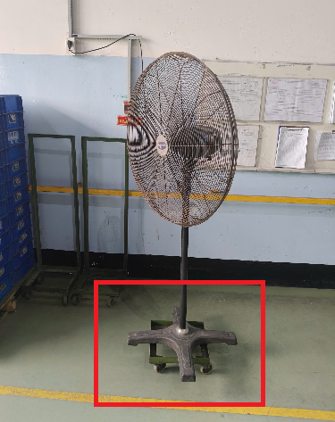 | Chưa khắc phục |  | 2026-04-30 | Định kỳ

Kim det A
Công ty TNHH Kim May Organ (Việt Nam) |  |  |  |  |  | Ngày kiểm tra: 01/04/2026 ~ 31/03/2027
Ban an toàn ONV

TỔNG HỢP BÁO CÁO TÌNH TRẠNG KHÔNG AN TOÀN KDA THÁNG 04/2026~03/2027

Tổng số |  |  |  |  | Tình trạng không an toàn | Đã khắc phục | Chưa khắc phục
 |  |  |  |  | 1 | 0 | 1
Stt | NM/BP | Công đoạn | Ngày phát hiện | Tình trạng không an toàn | Hình ảnh không đạt | Hình ảnh khắc phục | Ngày hoàn tất | Kỳ hạn | Phân loại Ktra định kỳ-Hằng ngày
1 | 4 | Tebafu | Máy đánh bóng Tebafu | Dây xích truyền tải không được bao che, vị trí nhân viên thường tiếp xúc để lấy kim nên nguy cơ xảy ra kẹt tay vào máy cao | 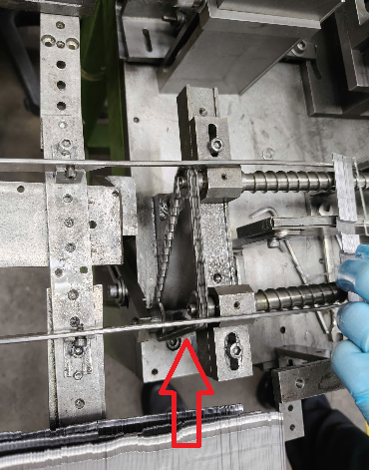 | Chưa khắc phục |  | 2026-04-29 | Định kỳ

Kim det B
Công ty TNHH Kim May Organ (Việt Nam) |  |  |  |  |  | Ngày kiểm tra: 01/04/2026 ~ 31/03/2027
Ban an toàn ONV

TỔNG HỢP BÁO CÁO TÌNH TRẠNG KHÔNG AN TOÀN KDB THÁNG 04/2026~03/2027

Tổng số |  |  |  |  | Tình trạng không an toàn | Đã khắc phục | Chưa khắc phục
 |  |  |  |  | 1 | 0 | 1
Stt | NM/BP | Công đoạn | Ngày phát hiện | Tình trạng không an toàn | Hình ảnh không đạt | Hình ảnh khắc phục | Ngày hoàn tất | Kỳ hạn | Phân loại Ktra định kỳ-Hằng ngày
1 | KDB | Bareru | 2026-04-16 | Bồn dầu không có máng hứng tràn đổ ra ngoài sàn | 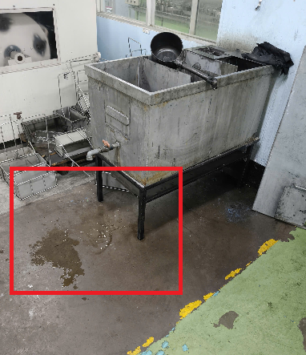 | Chưa khắc phục |  |  | Định kỳ

XTKT
Công ty TNHH Kim May Organ (Việt Nam) |  |  |  |  |  | Ngày kiểm tra: 01/04/2026 ~ 31/03/2027
Ban an toàn ONV

TỔNG HỢP BÁO CÁO TÌNH TRẠNG KHÔNG AN TOÀN XTKT THÁNG 04/2026~03/2027

Tổng số |  |  |  |  | Tình trạng không an toàn | Đã khắc phục | Chưa khắc phục
 |  |  |  |  | 3 | 0 | 3
Stt | NM/BP | Công đoạn | Ngày phát hiện | Tình trạng không an toàn | Hình ảnh không đạt | Hình ảnh khắc phục | Ngày hoàn tất | Kỳ hạn | Phân loại Ktra định kỳ-Hằng ngày
1 | KTSX | Khu vực cục nóng máy lạnh bồn tẩy dầu | 2026-04-02 | Nhân viên phơi giày trên họng xả của máy lạnh | 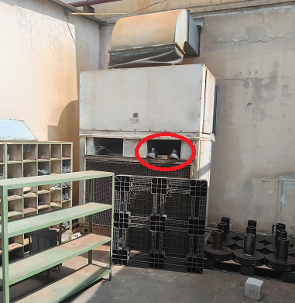 | Chưa khắc phục |  | 2026-04-30 | Hằng ngày
2 | KTSX | Hành lang KTSX khu vực bồn tẩy dầu | 2026-04-15 | Tấm đan bị bể lòi sắt ra ngoài, nguy hiểm khi di chuyển | 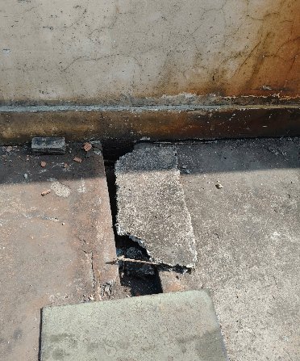 | Chưa khắc phục |  | 2026-04-30 | Định kỳ
3 | KTSX | Bộ phận điện lạnh |  | Bố trí dây cắm điện ngang đường, nguy cơ làm hư hại dây, rò điện khi xe hoặc người di chuyển qua lại | 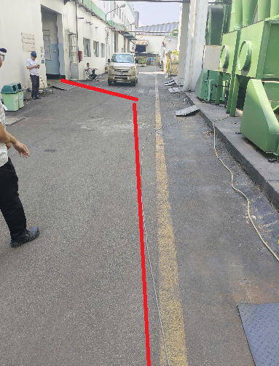 | Chưa khắc phục |  | 2026-04-30 | Định kỳ

